상품제안서
캐릭터 수면안대 찜질기능 냉온찜질 | 상품코드: F24111

 |  |  |  |  |  |  | 02-412-0044 | www.easy1.co.kr
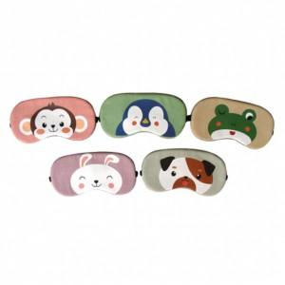

【상세/제작정보】 | 눈의피로 부기감소 수면장애극복

【인쇄/포장옵션】 | 실크 / 포장지포장

【공급단가】 | 수량 | 200~ | 500~ | 1,000~ | 3,000~ | 5,000~
*VAT별도 | 단가 | 1,870원 | 1,840원 | 1,800원 | 1,750원 | 1,720원

【상품 URL】 | https://dev.easy1.co.kr:443/src/goods_detail.php?gdno=24111

